Índice


 | Sistema de Divulgação do Resultado da Operação - SDRO
 | Boletim Diário da Operação |  |  | BDO - 31/07/2017

 | ÍNDICE

 | Balanço de Energia
 | 1. | Balanço de Energia - Diário
 | 2. | Balanço de Energia - Acumulado Até o Dia
 |  | Dados Diários Acumulados
 |  | 3. | Submercado Sul
 |  | 4. | Submercado Sudeste
 |  | 5. | Submercado Nordeste
 |  | 6. | Submercado Norte
 |  | 7. | Sistema Interligado Nacional

 | Produção de Energia
 | 7. | Produção Hidráulica por Usina
 | 8. | Produção Térmica por Usina
 | 9. | Produção Eólica por Usina
 | 10. | Motivo do Despacho Térmico
 | 11. | Reserva Girante na Demanda Máxima do SIN

 | Carga e Demanda
 | 12. | Carga Horária por Submercado
 | 13. | Carga Diária por Submercado
 | 14. | Demanda Máxima

 | Integração de Novos Equipamentos e Ocorrências no SIN
 | 15. | Integração de Novos Equipamentos
 | 16. | Principais Ocorrências no SIN

 | Hidrologia
 | 17. | Acompanhamento dos Armazenamentos
 | 18. | Variação de Energia Armazenada
 | 19. | Energia Natural Afluente
 | 20. | Esquemático das Usinas Hidroelétricas do SIN
 |  | Dados Hidráulicos dos Reservatórios
 |  | 21. | Submercado Sul
 |  | 22. | Submercado Sudeste
 |  | 23. | Submercado Norte
 |  | 24.

14-Carga Diária por Submercardo
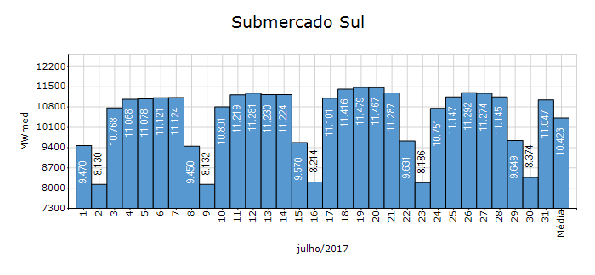
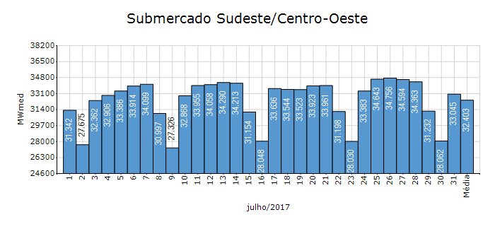
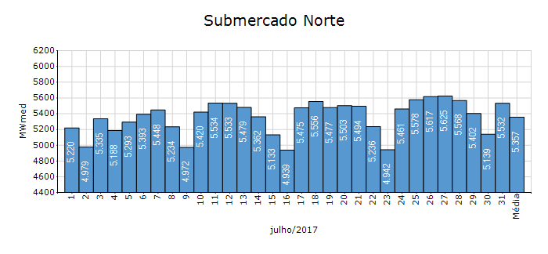
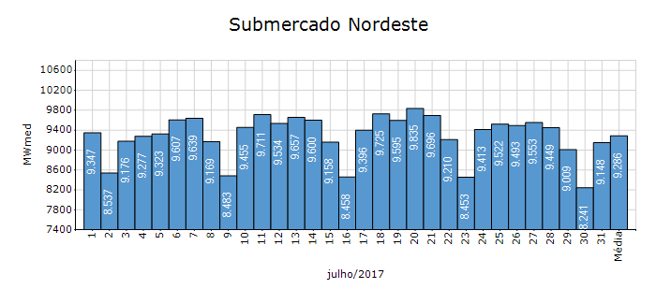
Carga Diária por Submercado

Submercado | GWh no Dia | GWh acumulado no Mês até o Dia | GWh acumulado noAno até o Dia
Sudeste/Centro-Oeste | 793.09 | 24,107.68 | 184,084.35
Sul | 265.12 | 7,755.02 | 55,309.87
Nordeste | 219.55 | 6,908.82 | 51,393.80
Norte | 132.76 | 3,985.61 | 27,168.77
Sistema Interligado Nacional | 1,410.51 | 42,757.15 | 317,956.79

Submercado | MWmed no Dia | MWmed no Mês até o Dia | MWmed no Ano até o Dia
Sudeste/Centro-Oeste | 33,045.22 | 32,402.80 | 36,180.10
Sul | 11,046.68 | 10,423.42 | 10,870.65
Nordeste | 9,147.97 | 9,286.05 | 10,100.98
Norte | 5,531.53 | 5,357.01 | 5,339.77
Sistema Interligado Nacional | 58,771.40 | 57,469.28 | 62,491.51

20-Energia Natural Afluente
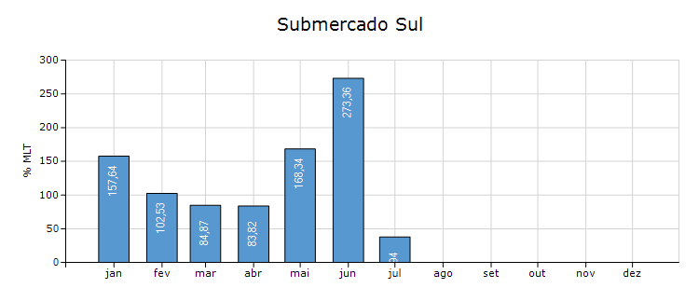
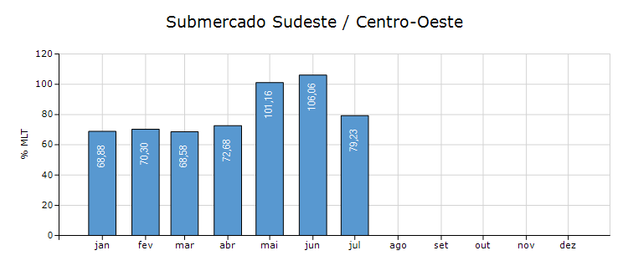
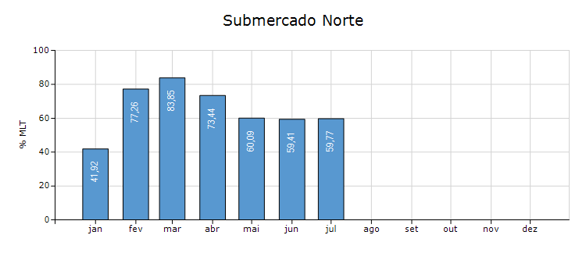
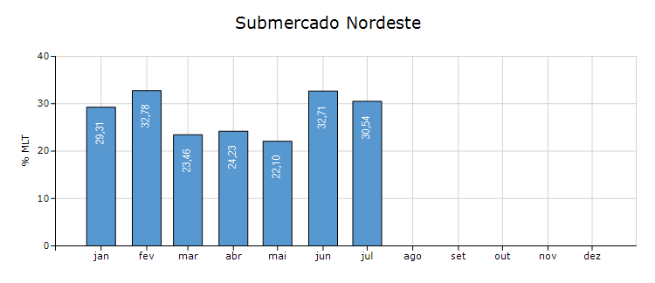
Energia Natural Afluente

Submercado | % MLT no dia | % MLT acumulado no mês até o dia | ENA Bruta (MWmed) no dia | ENA Bruta (MWmed) acumulada até o dia
Norte | 49 | 60 | 1,878 | 2,298
Nordeste | 28 | 31 | 1,116 | 1,200
Sul | 24 | 38 | 2,748 | 4,262
Sudeste/Centro-Oeste | 66 | 79 | 16,688 | 20,007

21-Esquemático Reservatórios
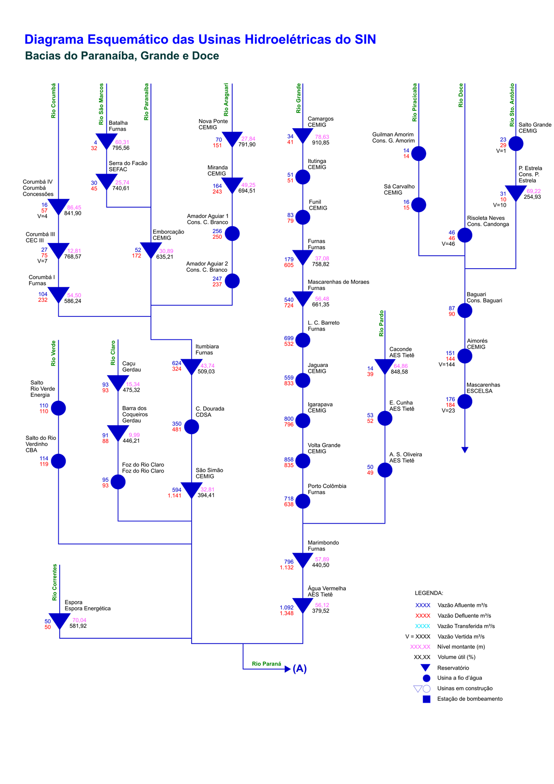
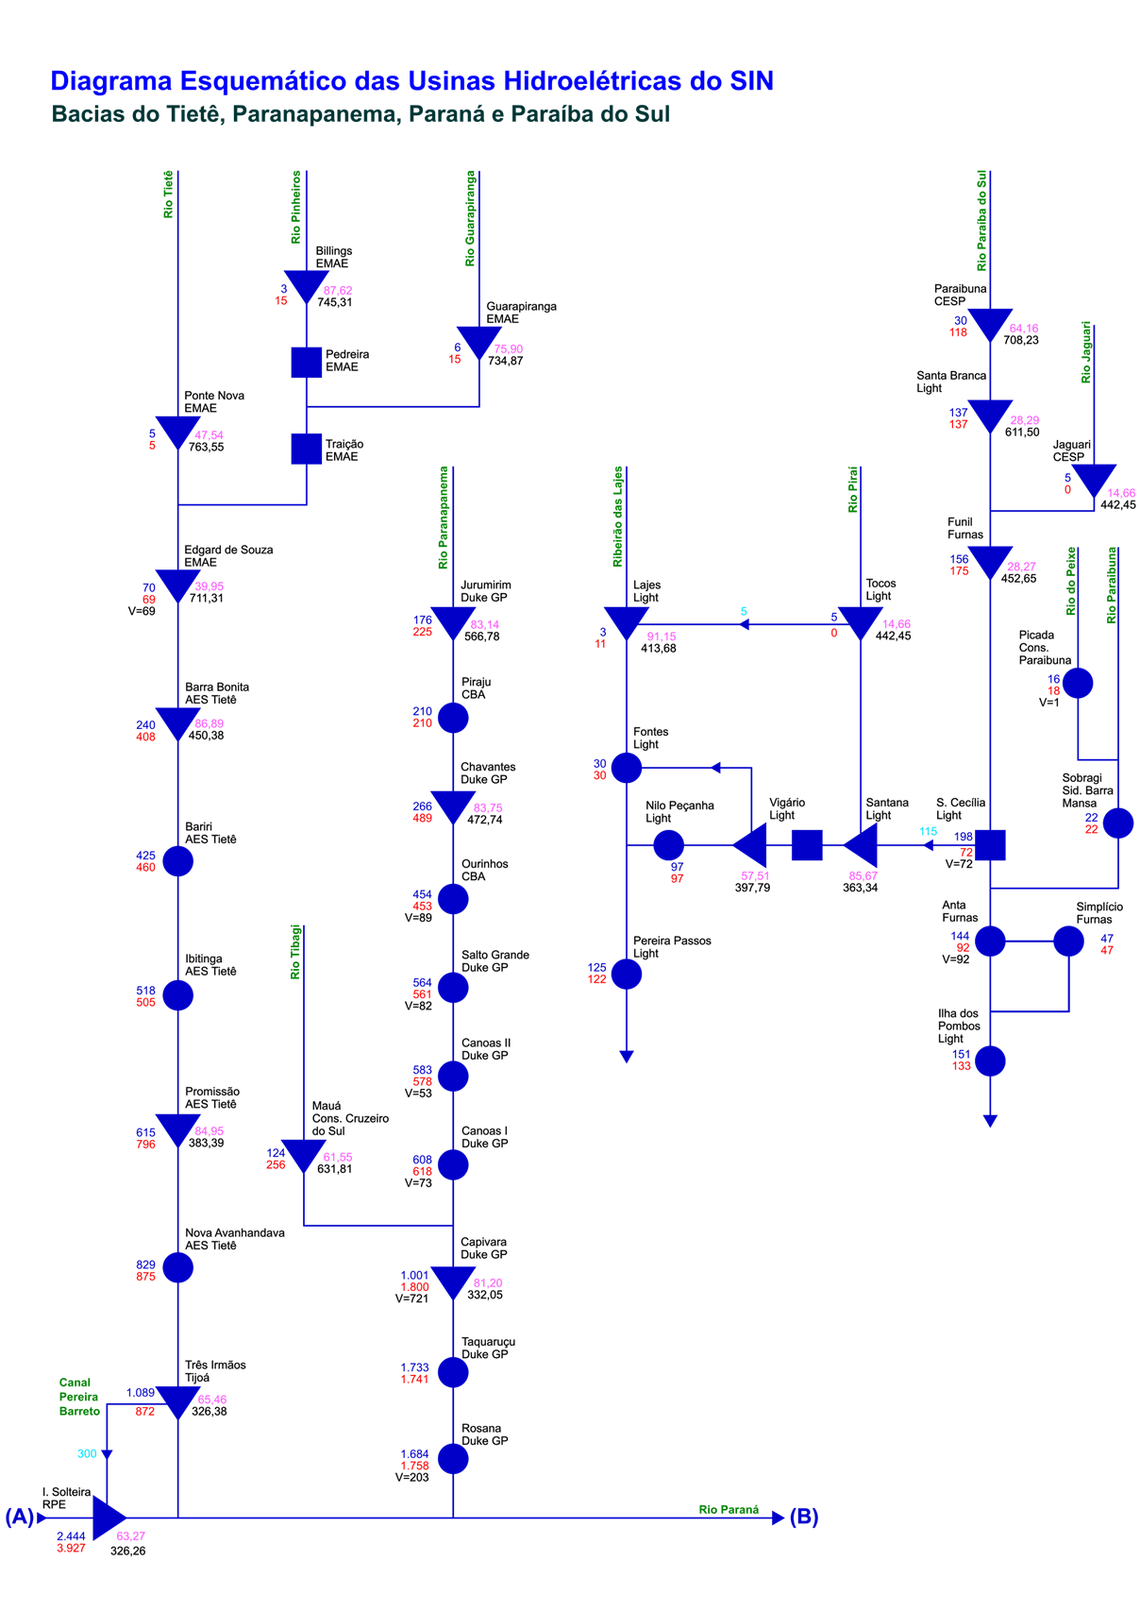
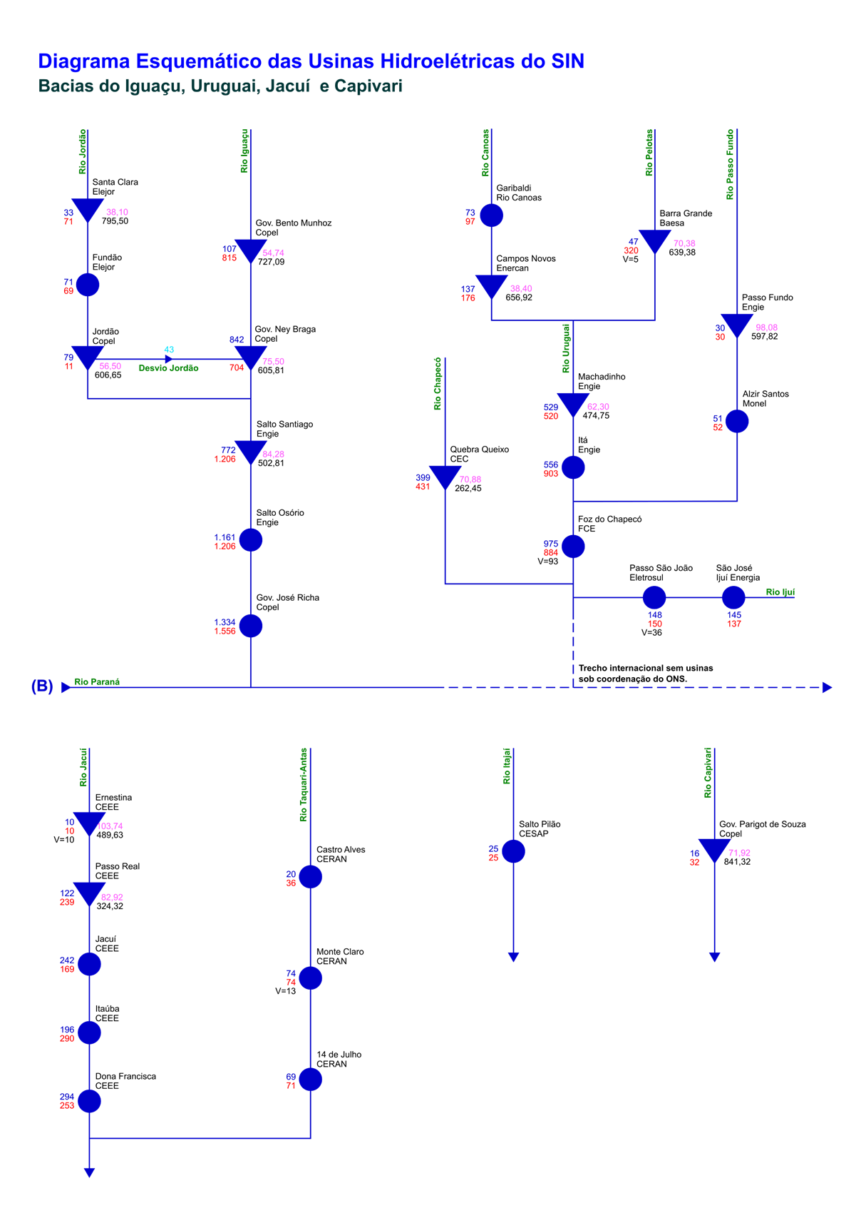
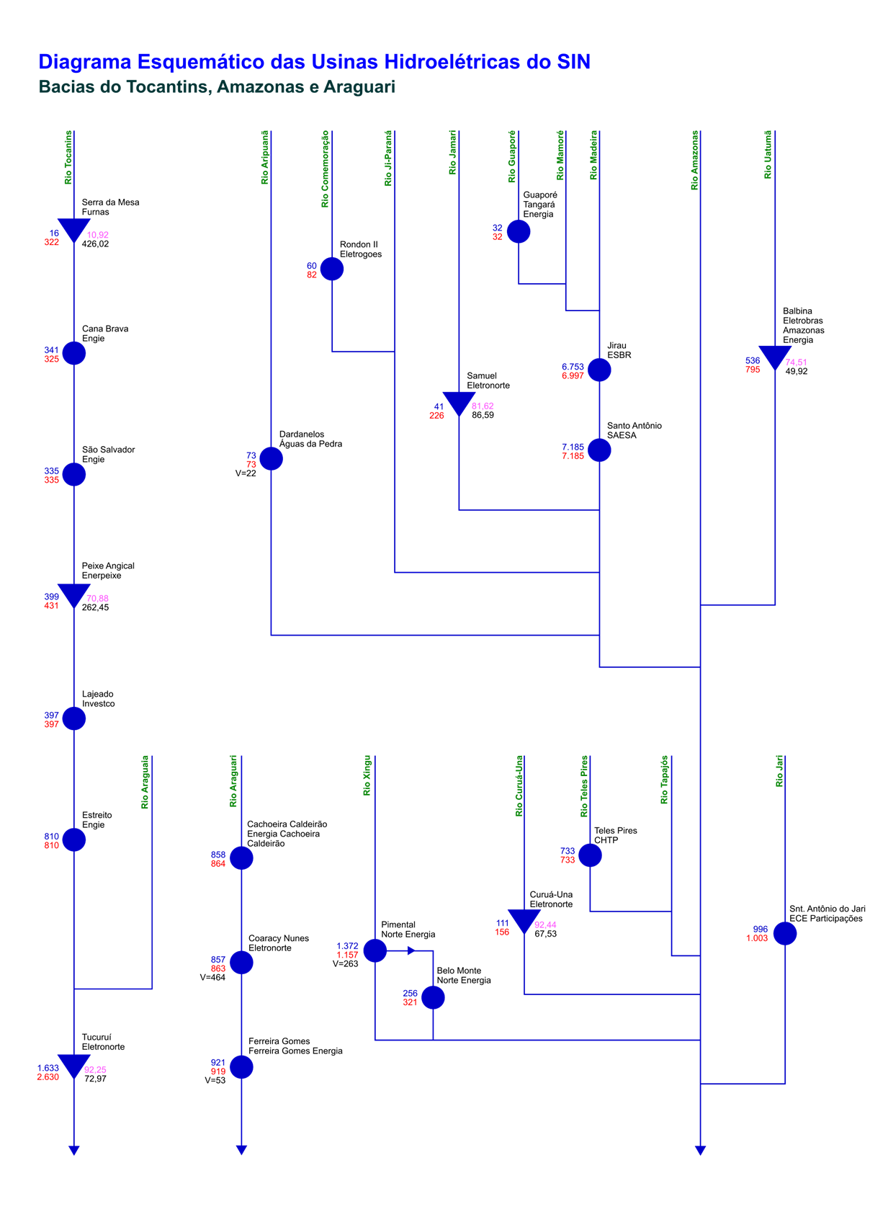
Esquemático das Usinas Hidroelétricas do SIN

